Sonuçlar
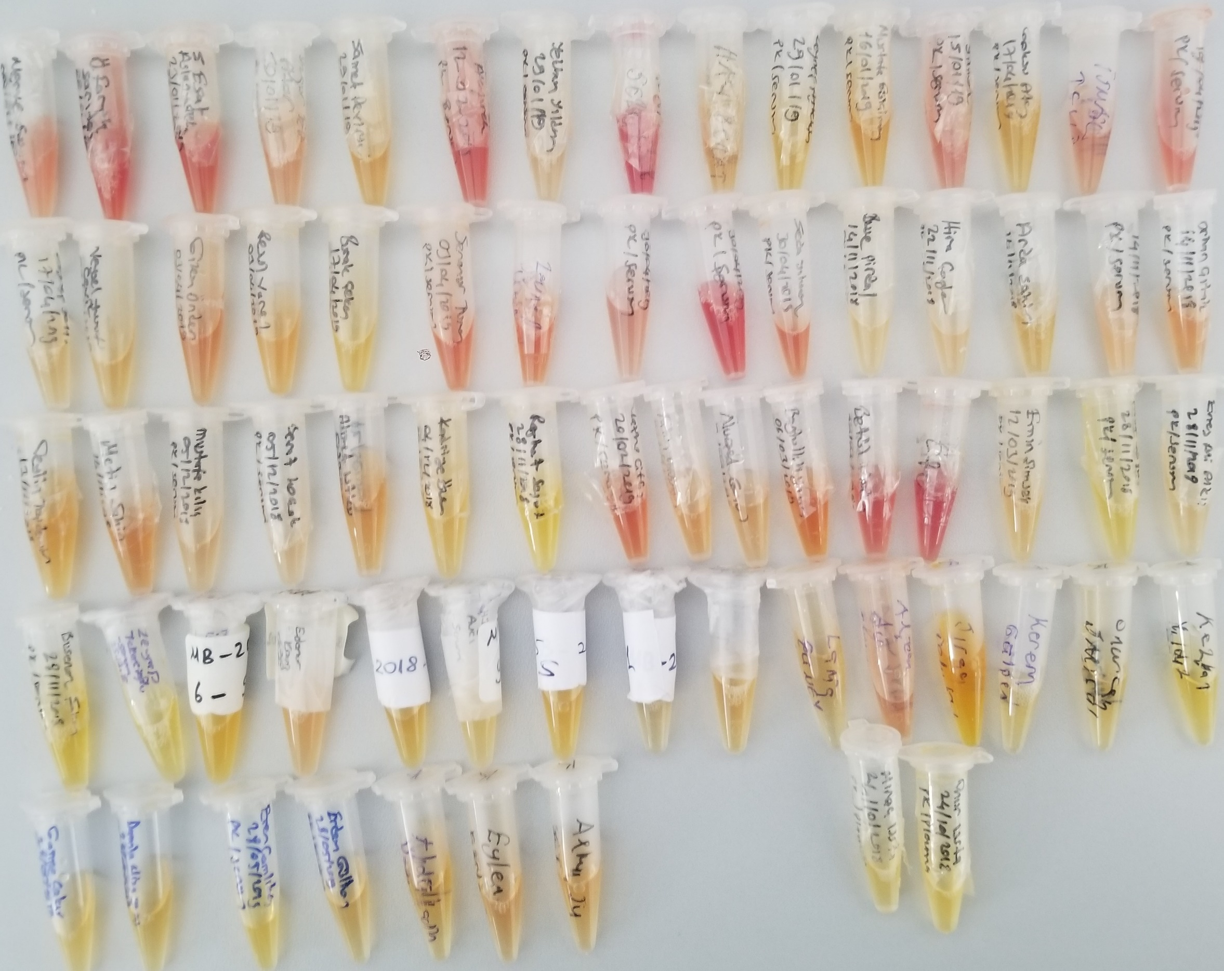
Numune | Total Thiol (µmol/L) | Native Thiol (µmol/L) | Tiyol Disülfit | TAS (mmol/L) | TOS (µmol/L) | OSI | Not
Merve Susam | 1495 | 512 | 491.5 | 1.51 | 22.74 | 1.51 | Hemolizli numune
Ömer Faruk Sarıtaş | 1812 | 623 | 594.5 | 1.85 | 49.2 | 2.66 | Hemolizli numune
Süleyman Arslanyürek | 1679 | 490 | 594.5 | 1.51 | 36.17 | 2.40 | Hemolizli numune
Özgür Efe Atar | 951 | 462 | 244.5 | 1.29 | 18.06 | 1.40
Samet Demirci | 796 | 446 | 175 | 1.49 | 14.94 | 1.00
Mustafa Emir Akyürek | 1630 | 601 | 514.5 | 1.41 | 38.1 | 2.70 | Hemolizli numune
Yekban Yıldırım | 653 | 479 | 87 | 1.27 | 14 | 1.10
Mustafa Karataş | 2005 | 806 | 599.5 | 1.26 | 51.06 | 4.05 | Hemolizli numune
Hacı Berat Mutlu | 783 | 329 | 227 | 1.43 | 15.83 | 1.11
Zeynep Aytekin | 687 | 462 | 112.5 | 1.43 | 6.88 | 0.48
Mustafa Gülçimen | 729 | 455 | 137 | 1.44 | 12.28 | 0.85
Mahir Deniz Yılmaz | 1090 | 49 | 520.5 | 1.41 | 29.96 | 2.12 | Hemolizli numune
Göksu Ateş | 737 | 528 | 104.5 | 1.33 | 7.38 | 0.55
İsmail Telli | 1017 | 495 | 261 | 1.2 | 21.3 | 1.78 | Hemolizli numune
Umut Atay | 1600 | 592 | 504 | 1.5 | 34.46 | 2.30 | Hemolizli numune
Zeynep Telli | 913 | 505 | 204 | 1.17 | 11.49 | 0.98
Veysel Yusuf Çelik | 697 | 413 | 142 | 1.46 | 13.16 | 0.90
Gizem Önder | 1108 | 553 | 277.5 | 1.41 | 20.79 | 1.47 | Hemolizli numune
Resul Varol | 1056 | 405 | 325.5 | 1.31 | 12.44 | 0.95
Burak Çeken | 804 | 467 | 168.5 | 1.39 | 5.76 | 0.41
Senanur Turan | 1266 | 531 | 367.5 | 1.11 | 28.92 | 2.61 | Hemolizli numune
Zeynep Uçmaz | 1336 | 768 | 284 | 1.38 | 30.64 | 2.22 | Hemolizli numune
Özge Balcı | 721 | 253 | 234 | 1.24 | 18.6 | 1.50 | Hemolizli numune
Ümmühan Kılıç | 1917 | 676 | 620.5 | 1.86 | 43.54 | 2.34 | Hemolizli numune
Seda Yıldırım | 1339 | 515 | 412 | 1.23 | 33.13 | 2.69 | Hemolizli numune
Buse Pirdal | 795 | 430 | 182.5 | 1.48 | 9.42 | 0.64
Hira Çağlar | 1086 | 521 | 282.5 | 1.31 | 14.61 | 1.12
Arda Şahin | 846 | 519 | 163.5 | 1.42 | 11.63 | 0.82
Rüveysa Kervancı | 1875 | 329 | 773 | 1.32 | 15.54 | 1.18 | Lipemik numune
Orhan Çıtak | 1062 | 549 | 256.5 | 1.51 | 19.04 | 1.26 | Hemolizli numune
Ceylin Taşdemir | 978 | 456 | 261 | 1.14 | 11.59 | 1.02
Metin Şahin | 1051 | 587 | 232 | 1.55 | 19.75 | 1.27
Mustafa Kılıç | 814 | 384 | 215 | 1.46 | 12.7 | 0.87
Berat Koçak | 878 | 532 | 173 | 1.27 | 10.42 | 0.82
Ahmet Utku Erdönmez | 884 | 514 | 185 | 1.72 | 12.88 | 0.75
Kadriye Özer | 943 | 455 | 244 | 1.33 | 9.08 | 0.68
Rojhad Söğüt | 754 | 459 | 147.5 | 1.36 | 3.92 | 0.29
Vahdo Çiftçi | 1239 | 588 | 325.5 | 1.68 | 25.66 | 1.53 | Hemolizli numune
Fatih Yavuzsay | 931 | 411 | 260 | 1.65 | 14.39 | 0.87
Nursel Gönül | 992 | 430 | 281 | 1.24 | 12.41 | 1.00
Beytullah Yazıcı | 1172 | 495 | 338.5 | 1.51 | 22.49 | 1.49 | Hemolizli numune
Betül Uludağ | 1371 | 644 | 363.5 | 1.7 | 34.42 | 2.02 | Hemolizli numune
Efe Baytop | 1740 | 633 | 553.5 | 1.42 | 39.63 | 2.79 | Hemolizli numune
Emin Şimşek | 1229 | 518 | 355.5 | 1.52 | 11.83 | 0.78
Halit Söğüt | 780 | 438 | 171 | 1.25 | 4.99 | 0.40
Enes Ali Alkış | 986 | 603 | 191.5 | 1.18 | 13.55 | 1.15
Busenaz Şahin | 763 | 437 | 163 | 1.39 | 5.58 | 0.40
Zeynep Tekelioğlu | 628 | 430 | 99 | 1.58 | 3.88 | 0.25
Merve İspir | 978 | 565 | 206.5 | 1.08 | 5.3 | 0.49
Edanur Kaya | 829 | 283 | 273 | 1.17 | 13.32 | 1.14
Ömer Türk | 1019 | 555 | 232 | 1.22 | 10.27 | 0.84
Hülya Yavuz Avcı | 726 | 291 | 217.5 | 1.08 | 6.15 | 0.57
Onur Türk | 922 | 449 | 236.5 | 1.13 | 10.07 | 0.89
Betül Kaya | 657 | 405 | 126 | 1.32 | 7.48 | 0.57
Muhammed Bedirhan Akyol | 910 | 577 | 166.5 | 1.2 | 12.37 | 1.03
Lamia Güney | 714 | 419 | 147.5 | 1.39 | 7.98 | 0.57
Alican Ay | 1094 | 584 | 255 | 1.49 | 21.43 | 1.44
Kontrol Grup
Sıraç Tolubilek | 884 | 267 | 308.5 | 1.39 | 11.95 | 0.86
Kerem Gülşen | 610 | 212 | 199 | 1.27 | 7.23 | 0.57
Onurcan Sarıgül | 751 | 464 | 143.5 | 1.45 | 7.25 | 0.50
Kezban Yıldız | 771 | 497 | 137 | 1.41 | 5.87 | 0.42
Gamze Çakır | 738 | 404 | 167 | 1.57 | 5.08 | 0.32
Damla Nisa Göksu | 727 | 416 | 155.5 | 1.55 | 7.84 | 0.51
Eren Çamlıbel | 797 | 411 | 193 | 1.35 | 7.16 | 0.53
Erdem Gülhan | 885 | 489 | 198 | 1.58 | 8.59 | 0.54
Abdukadir Yaman | 804 | 435 | 184.5 | 1.62 | 7.22 | 0.45
Eylem Çağlayan | 781 | 423 | 179 | 1.43 | 13.61 | 0.95
Alkım Su Şahin | 811 | 385 | 213 | 1.1 | 9.15 | 0.83
Plazma
Miraç Usta | 1167 | 435 | 366 | 1.19 | eksi sonuç | #VALUE!
Onur Usta | 979 | 449 | 265 | 1.54 | eksi sonuç | #VALUE!

Bu çalışmada "Relassay" marka kitler kullanılmıştır.
Kullanılan cihaz: Mindray marka BS300 model tam otomatik biyokimya cihazı

